순서도
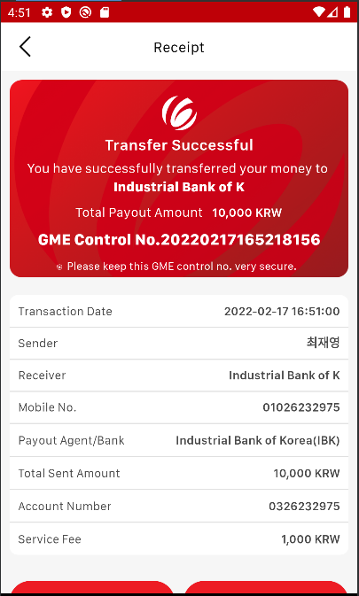
※노란색 지시를 따라주세요

1. 메인화면 (로그인 후) : Local Transfer 버튼을 눌러주세요. | 로그인 계정은 메일로 따로 첨부드립니다.
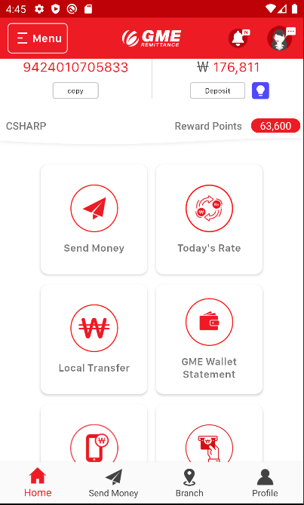

2. 국내송금 서비스 화면 (랜딩페이지) : 스크롤을 최하단으로 내려주세요.
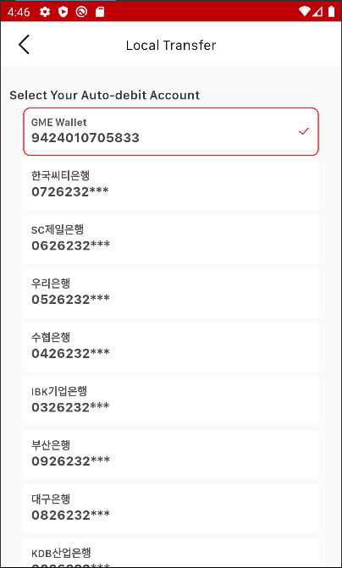

3. 출금 계좌 선택 : 계좌 (0126232***)을 선택하시고,
View Account Balance 버튼을 눌러주세요.
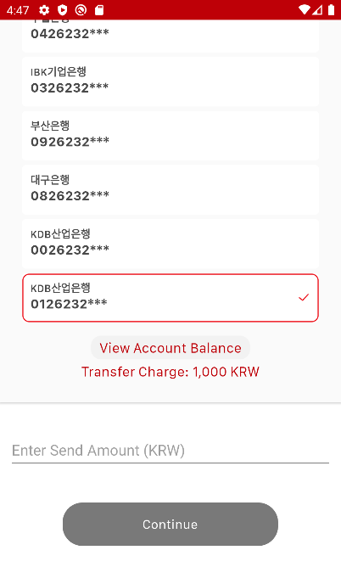

4. 잔액확인 : 잔액을 확인하시고, 송금할 금액을 입력해주세요.
송금할 금액은 5,000원, 10,000원, 50,000원만 가능합니다.
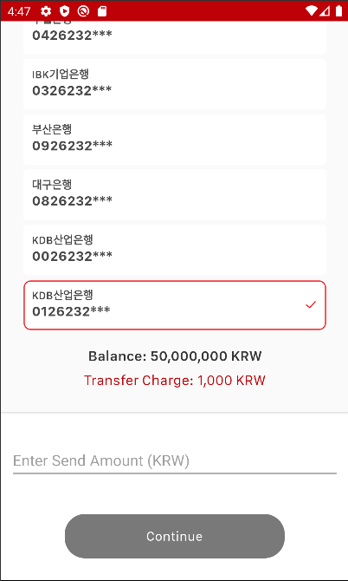

5. 송금 금액 및 정보 작성 : 금액 입력 후 산업은행을 선택하시고,
계좌번호(0326232975)를 입력한 다음, Continue 버튼을 눌러주세요.
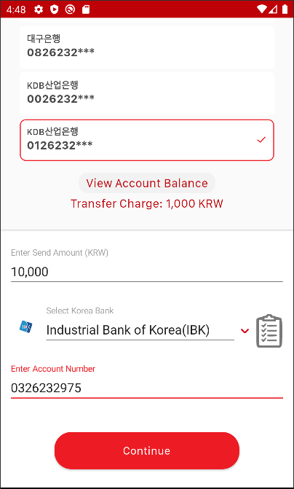

6. 수취조회 API를 사용한 수취인성명 확인 (예시) : Confirm 버튼을 눌러주세요.
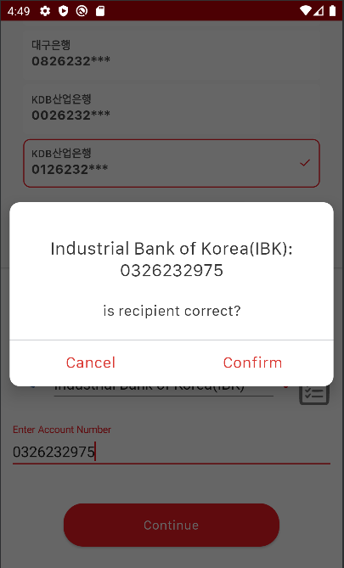

7. 송금전 최종확인 : Proceed 버튼을 눌러주세요.
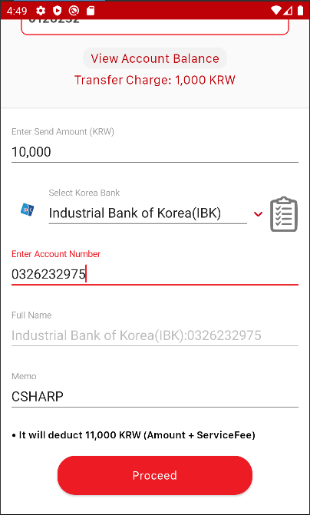

8. OTP 번호 수령 확인 : Ok 버튼을 눌러주세요.
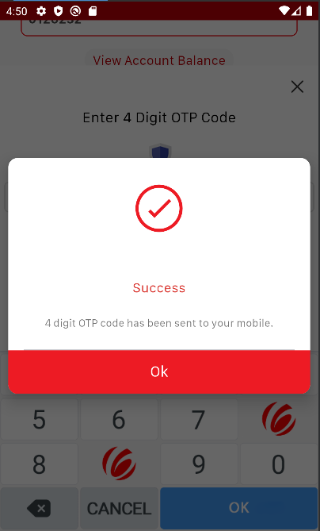

9. OTP 번호 입력 (테스트 시: 1234 고정) : 1234를 입력한 후 OK 버튼을 눌러주세요.
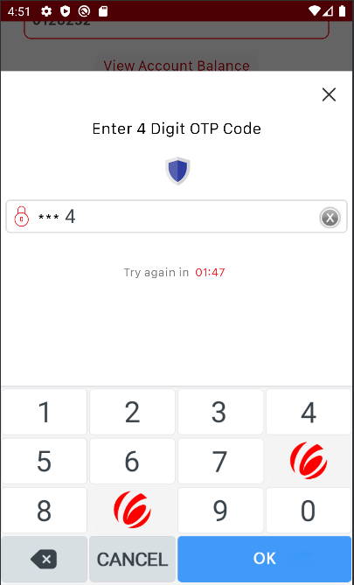

10. 송금 성공 확인 : 성공을 축하드립니다!

